単体テスト
単体テスト

【概要】
 | ■GoogleTestとは…
 | C++用の単体テストを自動実行するフレイムワーク
 | プラットフォームに依存（WindowsでもLinuxでもOK）することなく利用することができる。
 | コードテストの自動化を実現するフレームワークと考えられる。

 | 詳細は下記を参照 （入門）
 |  | http://opencv.jp/googletestdocs/primer.html#primer

 | ■テスト内容
 | ・値をパラメータ化したテスト…値をパラメータすることでI/Oテストに利用できる。
 | ・型付けテスト … template クラスや関数のテストを実施したい場合に運用する。
 | ・Privateコードのテスト…アクセス制限子のテスト（クラスのfriendとして宣言してアクセスする）

 | 詳細は下記を参照 （応用）
 |  | http://opencv.jp/googletestdocs/advancedguide.html#adv-shuffling-the-tests

 |  | 単体テストの構成イメージ
 |  | Fig.1
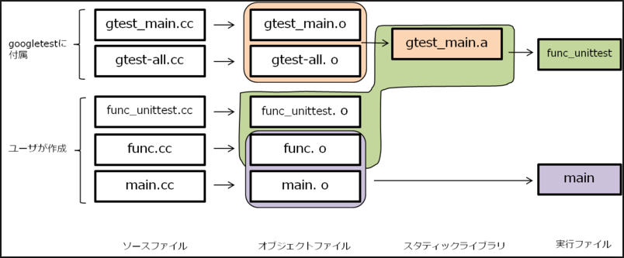

テストコード

テスト対象

 | ■テスト実行
 | ・TESTマクロ、フィクスチャ（複数のテストを共通のパラメータで行う）を利用する。
 | ・アサーションを返すことでテスト結果を判定する。
 | ・基本的なアサーション … 基本的な true/false 条件のテスト
 | ・2つの値を比較するアサーション
 | ・2つの C 文字列 を比較するアサーション
 | ・テストフィクスチャ … 複数のテストで同じデータ設定を使う
 | ・明示的な成功と失敗 … case文のdefaultに使う等。

【詳細】
 | ■環境構築
 | ※Linuxでの環境構築を想定

 |  | ・仮想環境
 |  | L クロスプラットフォームの導入（Virtualbox）
 |  |  | https://pc-karuma.net/virtualbox/
 |  | L ゲストOS の導入（Ubuntu）
 |  |  | https://www.ubuntulinux.jp/download
 |  | L コンパイラの導入
 |  |  | ※gcc(ubuntuにプリインストールされているはずなので、必要なし)
 |  | ・GoogleTest
 |  | L GoogleTestのダウンロード
 |  |  | https://github.com/google/googletest
 |  | ・Cmake：ビルド用のファイル作成ツール
 |  | L Cmakeの導入
 |  |  | https://cmake.org/download/

 | ■やり方
 | GoogleTestライブラリソソースをビルドし、テスト対象とテストコードをビルドしたオブジェクトに
 | リンクしてあげれば良い。
 | ライブラリのリンクはMakefileに書く必要があるが、CMakeを使った方が効率がよい。
 | Cmakeで作成したビルド用ファイルを用いて、コンパイラでビルドするという流れになる。

 | ローカル環境にFig.2のストラクチャーを用意してビルドするだけでよい。
 | →CMakeLists_txtにGoogleTestのリンク先を記述するだけ。

 |  | Fig.2
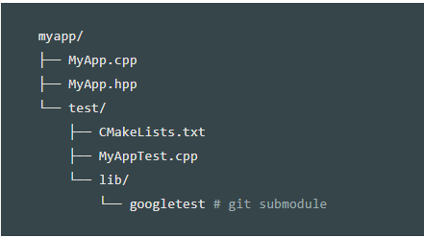
テスト対象

GoogoleTestのリンクなど設定

テストコード

GoogleTestのライブラリ

 | ■準備： | ローカルディレクトリに上記構成を作成する
 |  | MyApp.cpp/MyApp.hpp/CMakeLists.txt/MyAppTest.cpp の中身はは各シート参照する。
 |  | ※MyApp.cppとGoogleTestをリンクするため、CMakeLists.txtに設定を記述する。
 |  | ※ダウンロードしたGoogleTestをlib/以下に格納する

 | ■手順： | 以下コマンドを実行します。

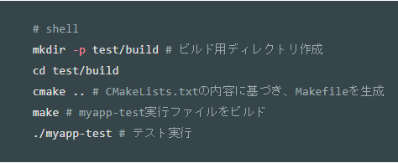

 | ■ 結果：

MyAppTest_cpp
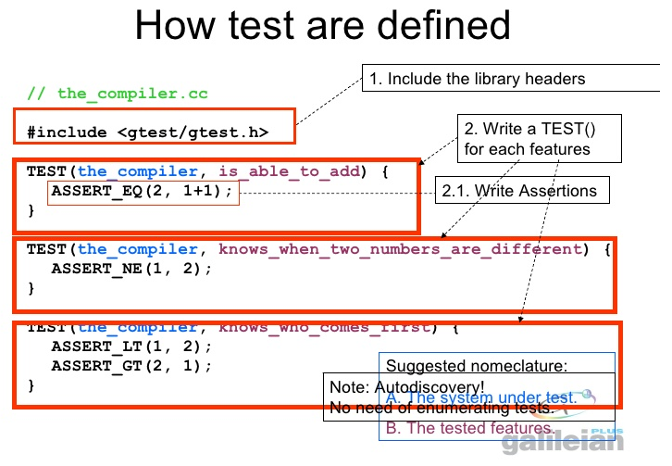
MyAppTest_cpp

#include "../MyApp.hpp"
#include "gtest/gtest.h"

TEST(multiply, base)
{
EXPECT_EQ(1, MyApp::multiply(1,1));
EXPECT_NE(1, MyApp::multiply(2,1));
}

テストコードのイメージ

